Proces
Proces K&L in projecten

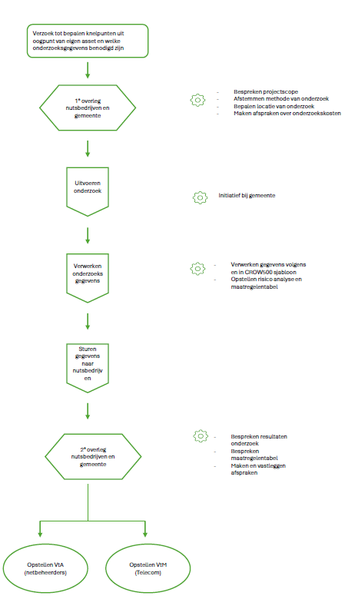

Keuze blad methode van onderzoe
Keuzeblad tbv bepalen methode van onderzoek naar aanwezige K&L

Projectnummer
Projectnaam
Datum

Onderstaand schema dient als richtlijn om een methode van onderzoek te bepalen.
De uiteindelijke keuze dient in overleg met K&L bepaalt te worden.

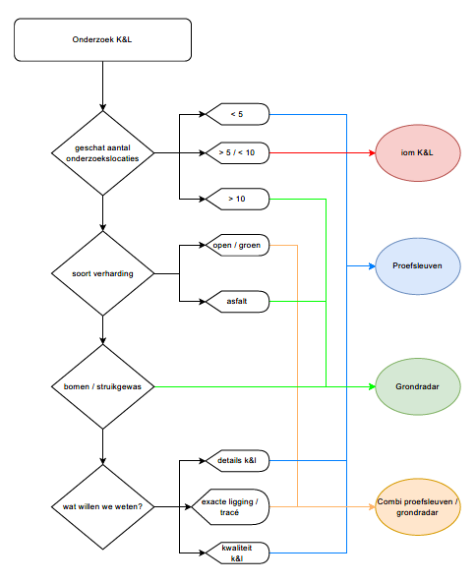

Bepaalde keuze :

Zoekgebied K&L
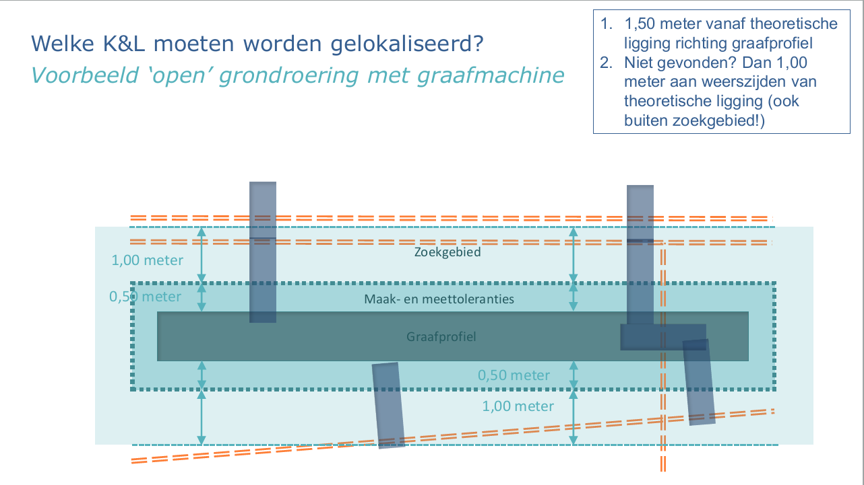

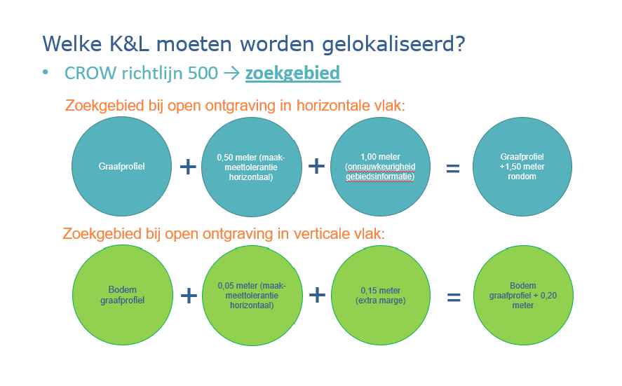

Voorbeeld tekening proefsleuf
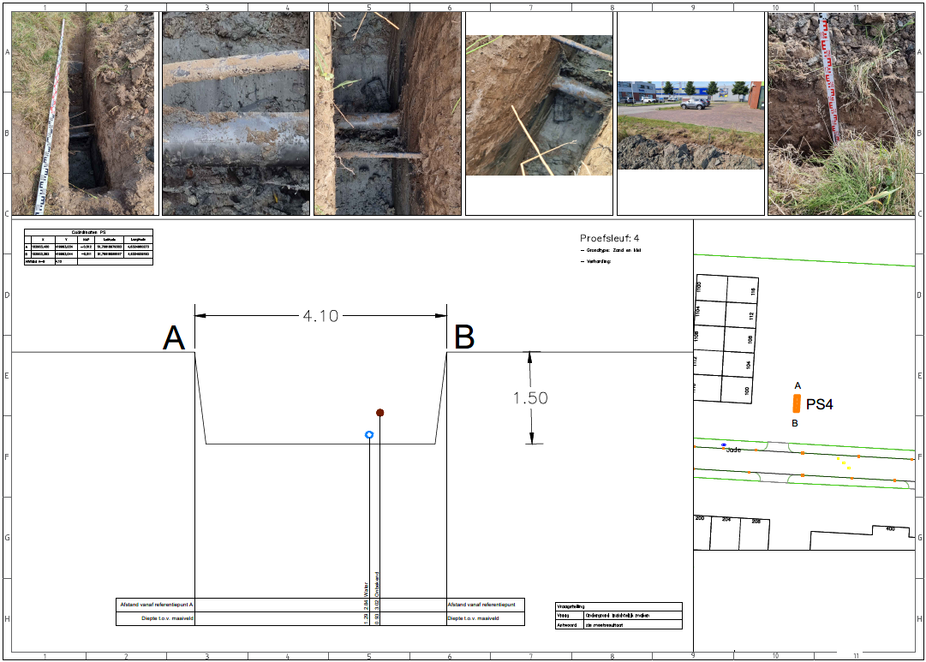

Uitwerking knelpunten
tekening met knelpuntnummers toevoegen

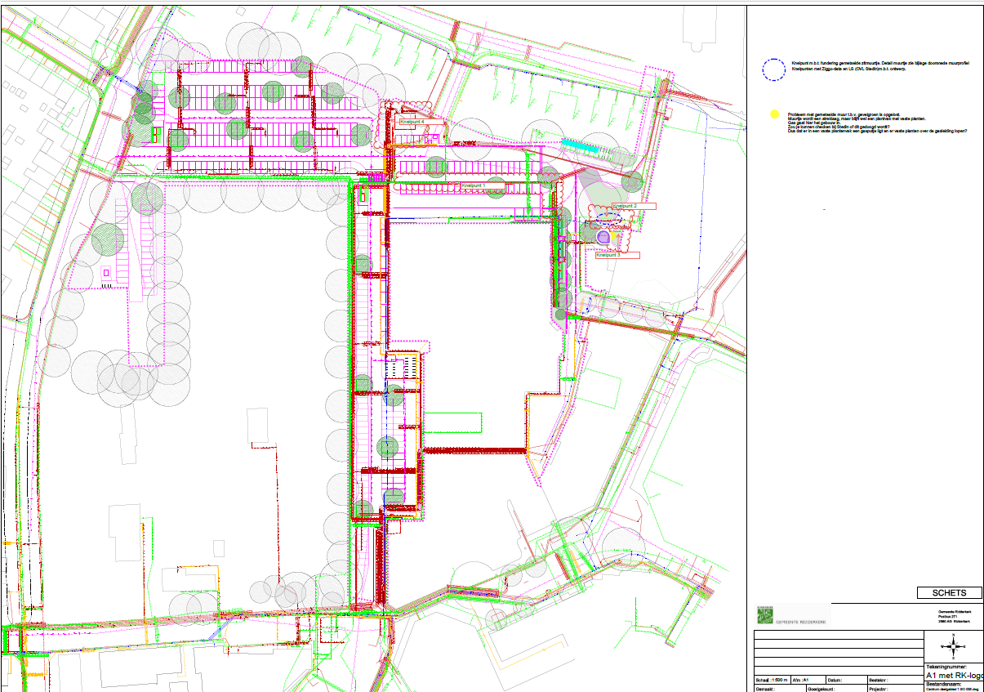

Standaard profiel K&L RDK
Standaard profiel K&L Ridderkerk
